상품제안서
미니블록 인스타 피규어 | 상품코드: S37127

 |  |  |  |  |  | 02-713-8555 | www.synergygift.co.kr
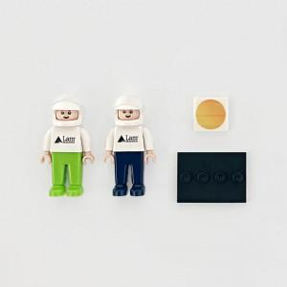 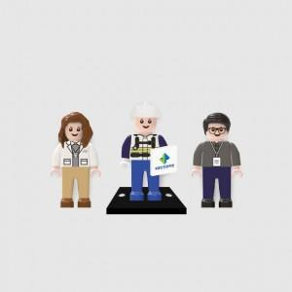 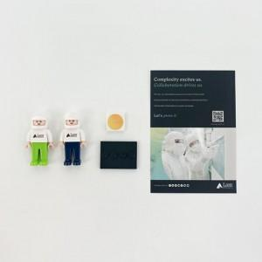

【상세/제작정보】 | 얼굴 표정부터 상,하의 색상과 옷 패턴까지 커스텀 디자인으로 브랜드만의 특색 표현이 가능한 굿즈

【인쇄/포장옵션】 | 얼굴+상의앞면+타일+배경지 인쇄포함 / 투명지퍼백

【공급단가】 | 수량 | 100~ | 300~ | 500~ | 1,000~
*VAT별도 | 기본형 | 6,300원 | 5,560원 | 4,860원 | 3,500원

【상품 URL】 | https://www.synergygift.co.kr:443/src/goods_detail.php?gdno=37127

